スポンサー公告
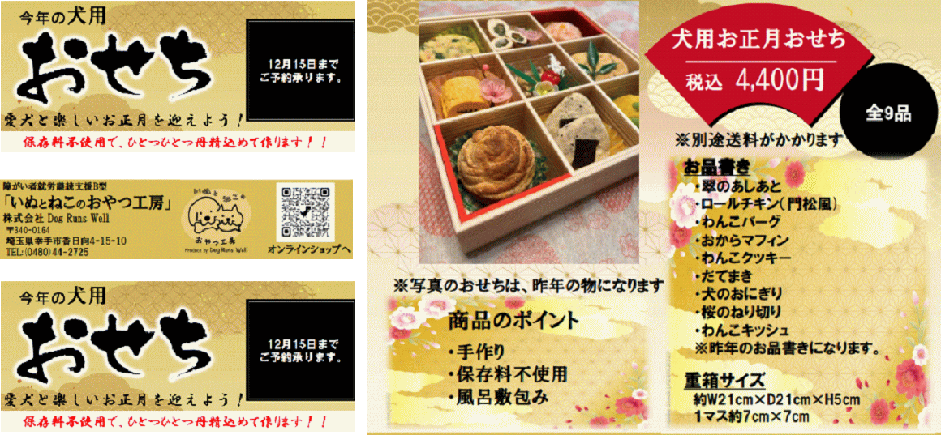
大好評 うちのわんちゃんにも 一つ用意します | 12月10日までに返信ください。

47 ノロウイルス関連情報
ノロウイルス指数平年より低いものの散発事故あり |  |  |  |  |  |  |  | 出典:東京都感染症情報センター
 |  |  |  |  |  |  |  | （最近５年間の週値の比較）

東京都は レベル2 全国平均 (レベル1) 3.2

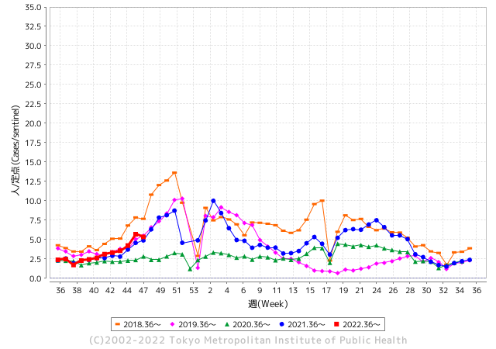
散発事故事例の報告例年より一ヵ月早い

 |  |  |  |  |  |  |  |  |  |  |  | レベル5

 |  |  |  |  |  |  |  |  |  |  |  | レベル4

 |  |  |  |  |  |  |  |  |  |  |  | レベル3

 |  |  |  |  |  |  |  |  |  |  |  | レベル2
GⅡ 46週 0例 |  |  |  |  | GⅡ 47週 0例 |  |  |  |  |  |  | レベル1
地方衛生研究所情報 |  |  | 傾向 |  | 出典：地方衛生研究所ネットワーク
ノロウイルスが流行しています |  |  |  |  |  |  |  | http://idsc.tokyo-eiken.go.jp/diseases/gastro/gastro/
 |  |  |  | 流行警報 | 警戒警報
 | 2022-12-04 |  | 低散発 | 定点観測値 |  | ▲:減少 | 今週のニュース（Noroｖｉｒｕｓ） (11/28-12/4)
都道府県名 | 流行 ☆増加 ★減少☆★1つで約1ポイント |  |  | 2022/46週 | 2022/47週 | 対前週 | 大量発症事故（業種／内容） 今週 , 色抜き(先週) |  |  |  | ニュースソース | 日時
北海道 | ★ |  |  | 1.06 | 0.71 | ▲ 0.35 |  |  |  |  |  |  | 北海道
青森県 | ★ |  |  | 1.4 | 1.36 | ▲ 0.04 |  |  |  |  |  |  | 青森県
岩手県 | ☆ |  |  | 3.03 | 3.78 | 0.75 |  |  |  |  |  |  | 岩手県
宮城県 | ☆ |  |  | 2.03 | 2.22 | 0.19 |  |  |  |  |  |  | 宮城県
秋田県 | ☆ |  |  | 0.79 | 0.85 | 0.06 |  |  |  |  |  |  | 秋田県
山形県 | ☆ |  |  | 2.38 | 2.48 | 0.10 |  |  |  |  |  |  | 山形県
福島県 | ★ |  |  | 1.42 | 1.28 | ▲ 0.14 |  |  |  |  |  |  | 福島県
茨城県 | ☆ |  |  | 2.27 | 2.63 | 0.36 | 茨城県は24日、同県土浦市神立中央1丁目の中央保育園で、感染性胃腸炎の集団発生があったと発表した。同日までに、園児31人が嘔吐(おうと)や下痢などの症状を訴えた。県衛生研究所で園児と職員の検体を調べた結果、園児13人からサポウイルスが検出された。重症者はなく、全員快方に向かっている。県感染症対策 |  |  |  | 茨木新聞 | 2022-11-24 | 茨城県
栃木県 | ★ |  |  | 1.38 | 1.17 | ▲ 0.21 |  |  |  |  |  |  | 栃木県
群馬県 | ★ |  |  | 4.59 | 4.13 | ▲ 0.46 |  |  |  |  |  |  | 群馬県
埼玉県 | ☆ |  |  | 6.03 | 6.72 | 0.69 |  |  |  |  |  |  | 埼玉県
千葉県 | ☆ |  |  | 3.76 | 4.12 | 0.36 | 船橋市保健所は２日、同市内の二つの保育園で、サポウイルスによる感染性胃腸炎の集団感染が起きたと発表した。症状が出たのはいずれも園児で０～６歳の計７５人。重症者はおらず、全員快方に向かっている。 同保健所によると、集団発症の連絡が１１月２４、２５日に各園からあった。 |  |  |  | 千葉日報 | 2022-12-02 | 千葉県
東京都 | ★ |  |  | 5.69 | 5.33 | ▲ 0.36 |  |  |  |  |  |  | 東京都
神奈川県 | ★ |  |  | 3.51 | 3.35 | ▲ 0.16 | 神奈川県は29日、鎌倉市扇ガ谷の築100年の洋館を修復・再利用したフレンチレストラン「古我邸」で開かれた結婚式で食事をした53人のうち24人が、下痢や吐き気、発熱などの症状を訴え、ノロウイルスによる食中毒と診断されたと発表した。県によると、いずれも軽症という。 |  |  |  | 毎日新聞 | 2022-11-29 | 神奈川県
新潟県 | ☆ |  |  | 1.39 | 1.55 | 0.16 |  |  |  |  |  |  | 新潟県
富山県 | ☆ |  |  | 3.21 | 3.66 | 0.45 |  |  |  |  |  |  | 富山県
石川県 | - |  |  | 3.52 | 3.45 | ▲ 0.07 |  |  |  |  |  |  | 石川県
福井県 | ★ |  |  | 7.83 | 7.78 | ▲ 0.05 |  |  |  |  |  |  | 福井県
山梨県 | ★ |  |  | 2.13 | 2 | ▲ 0.13 |  |  |  |  |  |  | 山梨県
長野県 | ☆ |  |  | 2.43 | 2.56 | 0.13 |  |  |  |  |  |  | 長野県
岐阜県 | ☆ |  |  | 1.11 | 1.38 | 0.27 |  |  |  |  |  |  | 岐阜県
静岡県 | ☆ |  |  | 2.11 | 2.21 | 0.10 | 冬の時期に多発するノロウイルスなどによる食中毒を防ぐため、静岡県富士市の宿泊施設で11月29日、一斉監視指導が始まりました。富士保健所による一斉監視指導は、富士市内の旅館やホテルなど24の施設を対象に行われます。保健所の担当者が調理場に立ち入り、食材の保存状況や浴場の衛生管理などについて確認しました。 |  |  |  | SBS | 2022-11-29 | 静岡県
愛知県 | ☆ |  |  | 2.35 | 2.42 | 0.07 |  |  |  |  |  |  | 愛知県
三重県 | ☆ |  |  | 4.31 | 4.42 | 0.11 |  |  |  |  |  |  | 三重県
滋賀県 | ☆ |  |  | 1.69 | 2.06 | 0.37 |  |  |  |  |  |  | 滋賀県
京都府 | ☆ |  |  | 1.42 | 1.84 | 0.42 |  |  |  |  |  |  | 京都府
大阪府 | ☆ |  |  | 2.91 | 2.99 | 0.08 |  |  |  |  |  |  | 大阪府
兵庫県 | ★ |  |  | 3.58 | 2.85 | ▲ 0.73 |  |  |  |  |  |  | 兵庫県
奈良県 | ☆ |  |  | 1.56 | 1.65 | 0.09 |  |  |  |  |  |  | 奈良県
和歌山県 | ★ |  |  | 2.37 | 1.83 | ▲ 0.54 |  |  |  |  |  |  | 和歌山県
鳥取県 | ★ |  |  | 1.89 | 1.68 | ▲ 0.21 |  |  |  |  |  |  | 鳥取県
島根県 | ★ |  |  | 4.26 | 3.17 | ▲ 1.09 |  |  |  |  |  |  | 島根県
岡山県 | ☆ |  |  | 3.69 | 4.11 | 0.42 | 感染症発生動向調査による定点医療機関からの感染性胃腸炎の届出件数が２週間連続で対前週比 1.1 倍以上に増加し、食中毒注意報の発令条件を満たしました。このため、本日付けで県内全域に食中毒注意報を発令し、冬季において発生が危惧されるノロウイルス食中毒の予防について、食品関係事業者や県民に注意喚起を図ることにしましたので、お知らせします。また、次の事項について重点的に取り組むことで、ノロウイルス食中毒の予防に努めます。 |  |  |  | 岡山県公表 | 2022-12-01 | 岡山県
広島県 | ☆ |  |  | 3.16 | 3.49 | 0.33 | 一方、安芸高田市では県内で今シーズン初のノロウイルスの集団感染が発生しています。 一斉監視はノロウイルスなどの食中毒が心配される12月に毎年1カ月間実施されています。 |  |  |  | 広島ホームテレビ | 2022-12-01 | 広島県
山口県 | ☆ |  |  | 2.13 | 2.29 | 0.16 |  |  |  |  |  |  | 山口県
徳島県 | ★ |  |  | 3.43 | 3.22 | ▲ 0.21 |  |  |  |  |  |  | 徳島県
香川県 | ★ |  |  | 3.14 | 2 | ▲ 1.14 |  |  |  |  |  |  | 香川県
愛媛県 | ★ |  |  | 4.35 | 3.14 | ▲ 1.21 |  |  |  |  |  |  | 愛媛県
高知県 | ☆ |  |  | 1 | 1.3 | 0.30 |  |  |  |  |  |  | 高知県
福岡県 | ★ |  |  | 4.45 | 4.15 | ▲ 0.30 | 北九州市内の児童福祉施設で、児童・生徒と職員あわせて１９人が嘔吐・下痢などの症状を訴えています。◆１９人が症状訴える 発症したのは、１０歳未満の８人と１０代の７人、それに職員４人です。これまでに入院した人や重症者はいないということです。 |  |  |  | 2022-11-30 | RKBオンライン | 福岡県
佐賀県 | ★ |  |  | 3.83 | 3.26 | ▲ 0.57 |  |  |  |  |  |  | 佐賀県
長崎県 | ★ |  |  | 1.93 | 1.61 | ▲ 0.32 |  |  |  |  |  |  | 長崎県
熊本県 | ☆ |  |  | 4.76 | 5.28 | 0.52 | 11月21～27日の熊本県感染症情報によると、例年12～1月に流行する感染性胃腸炎の患者264人が県内50定点の医療機関から報告された。前週より26人多く、3週連続の増加。 |  |  |  | 熊本日日新聞 | 2022-12-01 | 熊本県
大分県 | ★ |  |  | 5.94 | 5.11 | ▲ 0.83 |  |  |  |  |  |  | 大分県
宮崎県 | ☆ |  |  | 4.42 | 5.31 | 0.89 |  |  |  |  |  |  | 宮崎県
鹿児島県 | ☆ |  |  | 2.41 | 2.69 | 0.28 |  |  |  |  |  |  | 鹿児島県
沖縄県 | ★ |  |  | 1.39 | 0.94 | ▲ 0.45 |  |  |  |  |  |  | 沖縄県
全国 | ★ |  |  | 3.22 | 3.2 | ▲ 0.02
 |  |  |  |  |  |  |  |  |  |  | 0 | 0
 |  |  |  | 今週 |  |  | 管理レベル「1」
 |  | 先週に比べて全国平均は |  |  |  | 3.20 | ：先週より | ▲ 0.02
 |  | 東京都は |  |  |  | 5.33 | ：先週より | ▲ 0.36
 |  | 最高指数は |  |  | 福井県 | 7.78 | 全国で10.00を超える都道府県数は |  | 0ヶ所 | 増減 | 0

1 | 県内で流行・食中毒原因が一件以上報告される 定点観測値が2.00を超える |  |  |  |  | 【情報共有】 週間・情報収集/情報共有は月一回以上 【体調管理】 従業員の健康チェックは続ける

47 衛生訓話
毎週 ひとつ 覚えていきましょう
今週のお題(HACCPの制度化定着してますか その1)
↓ 職場の先輩は以下のことを理解して わかり易く 指導しましょう ↓
食品衛生法が今年の6月に大きく変わりました
 | 食品届出事業者は進んで食品安全を実践する責任が求められます

 | 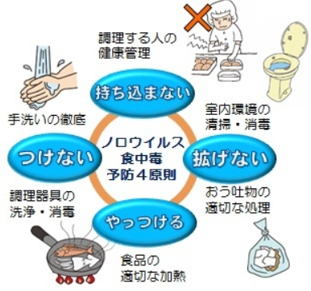 | 食品届け出事業者ですよね!! 飲食店営業、喫茶店営業、食肉販売業、魚介類販売業、 菓子製造業、豆腐製造業、納豆製造業、めん類製造業・・・・・など これまではお客さんが来て、注文があったら作ったもの、調理したものを安全に調理したものを販売していました。商売は今まで通りです。しかし製造することや調理すること販売することに責任が重くなりました。 作るだけではだめです。決めたとおりに作った証(記録)、調理したときに安全な状態を確認したか?・・・調理温度の計測・記録 販売するときに応じた温度は保っていましたか? 販売・流通温度 測定した温度は、しっかり記録していますよね

 | 何からやったらいいんだ? コロナも流行しているから それどころじゃないんだが・・・ ちょっと待ってください! コロナと食品安全は別の話です。 食品製造・販売は安心安全 良い品質の食べ物を消費者に提供することが使命です。まず1～3を確認しましょう。 1.良質な原材料(肉、魚、生鮮野菜、果物)は新鮮で良いものを受け入れていますか?「検品」 鮮度・温度・規格 2.調理する安全ポイントをきめていますか 調理温度と時間、提供までの温度、保管前の冷却温度時間 3.調理・製造前の施設清掃、身支度、仕事前の手洗い方法 上記3項目は必用最低限の約束です。次回からは実施ししているが上手くいかないときの解説をします。

47 新型コロナウイルス情報
 |  | 新規感染者数 137週目 |  |  |  | コロナは既にWITHの時代、今年の冬が付き合い方の結論か

北半球が冬季に向かい世界的第６波の静かな足音が聞こえ始めている。
ドイツ、フランス、ロシアなどに感染増加の兆しは一旦終息しはじめる。
日本国内においても
直近1週間の人口10万人あたりの感染者数を都道府県別にみる。11月19日時点で北海道が1134.9 人と最も多かった。都道府県別の累計感染者数を人口10万人あたりでみる。11月19日時点で沖縄県は34673人に達した。
*評価に値する政府のコロナ対策 第5回目ブースター接種の予定を明確にすべき時期!!
*世界は感染第6波リバウンドもピークアウトしているものの 今週はまだ毎日50万人が新規感染状態。
 | 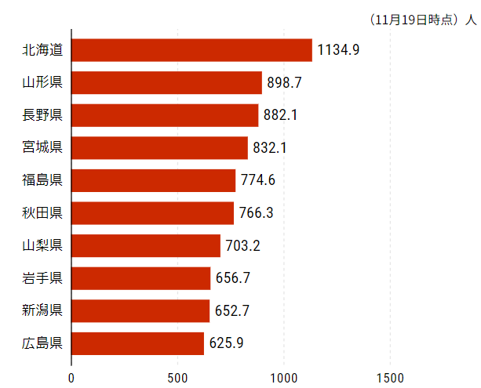
 |  | 今週の新型コロナ 新規感染者数 世界で368万人(対前週の増減 : 18万人増加)
 | 世界の新規感染者数: 368万人で感染持続 世界は第5波が終了し落ち着いている。 北半球は冬に向かいインフルエンザとの同時流行に警戒。
 | コロナ・ワクチン接種予定と内容 (元阿部首相と菅前首相の最大の功績)
 |  |  |  |  |  |  |  |  |  |  |  |  |  |  | >
世界の感染率は1.04% : 0.0%増減なし
65歳以上の高齢者に肺炎発症による重度化リスクが高い
)
 |  | Reported 12/4 6:21 (前週より368万人) 世界は感染 第五波は終息中、アジアでは一部拡大傾向
 |  | https://gisanddata.maps.arcgis.com/apps/opsdashboard/index.html#/bda7594740fd40299423467b48e9ecf6

世界の増加率が上昇
o BA5・2
・ BQ1.1
 |  |  |  |  |  |  |  |  |  |  |  |  |  | 3,676,891
 |  |  | 現在の新型コロナウイルス感染者数 |  |  | 前週 | 患者数 | 対世界比% | 死者数 | 致死率 | 対前週増加率
 |  |  |  |  | Total | 641,332,107 | 645,008,998 | 100.0% | 6,640,432 | 1.04% | 100.6% | 前週からの増加数
 |  |  |  |  | 米国 | 98,564,494 | 98,967,906 | 15.3% | 1,081,431 | 1.1% | 100.4% |  | 3,676,891
 |  |  |  |  | カナダ | 4,428,546 | 4,444,912 | 0.7% | 48,133 | 1.1% | 100.4%
 |  |  |  |  | メキシコ | 7,125,176 | 7,132,792 | 1.1% | 330,525 | 4.6% | 100.1%
 |  |  |  |  | ブラジル | 35,149,503 | 35,337,546 | 5.5% | 690,074 | 2.0% | 100.5%
 |  |  |  |  | ｱﾙｾﾞﾝﾁﾝ | 9,723,924 | 9,727,247 | 1.5% | 130,025 | 1.3% | 100.0%
 |  |  |  |  | チリ | 4,905,535 | 4,933,525 | 0.8% | 62,543 | 1.3% | 100.6%
 |  |  |  |  | 南アフリカ | 4,040,289 | 4,042,769 | 0.6% | 102,464 | 2.5% | 100.1%
 |  |  |  |  | トルコ | 16,919,638 | 16,919,638 | 2.6% | 101,203 | 0.6% | 100.0%
 |  |  |  |  | イラン | 7,559,526 | 7,559,799 | 1.2% | 144,637 | 1.9% | 100.0%
 |  |  |  |  | インド | 44,672,442 | 44,674,390 | 6.9% | 530,627 | 1.2% | 100.0%
 |  |  |  |  | パキスタン | 1,574,965 | 1,575,225 | 0.2% | 30,632 | 1.9% | 100.0%
 |  |  |  |  | ロシア | 21,262,695 | 21,304,497 | 3.3% | 384,272 | 1.8% | 100.2% | 冬に向かいロシアの感染状況が一気に悪化
 |  |  |  |  | スペイン | 13,595,504 | 13,614,807 | 2.1% | 116,108 | 0.9% | 100.1%
 |  |  |  |  | フランス | 37,789,817 | 38,174,893 | 5.9% | 160,133 | 0.4% | 101.0%
 |  |  |  |  | ドイツ | 36,373,164 | 36,557,861 | 5.7% | 158,198 | 0.4% | 100.5%
 |  |  |  |  | 日本 | 24,394,223 | 25,153,028 | 3.9% | 50,201 | 0.2% | 103.1% | 日本は、世界第一位の増加率とはいえ、かなり沈静化してきている。 冬に向かい中国の感染状況が一気に悪化
 |  |  |  |  | 中国 | 3,531,143 | 3,848,002 | 0.6% | 16,029 | 0.4% | 109.0%

世界の第5波 BA5
 |  |  |  |  |  |  |  |  |  |  | 最近のBA5株では、1.1%以下です。こうなると感染症法の位置づけとしても5類季節性インフルエンザ相当が適当となります。 なお患者数は、全数把握は当然必要です。詳細な診断情報は、高齢者と基礎疾患を持つもの、更に12歳以下の学童や幼児の重症例が必要です。

第一波 第二波 第三波 第四波 第五波

 |  |  |  |  |  |  |  |  | 冬に向かい

 | 日本の感染症BCPステージ
 | フェイズ別 対策立案
 | 1. 地域的に発生していない段階
 | 2. 地域、顧客所在地に感染者が確認された段階
 | 3. 地域住民、同居者の参加団体に感染者が確認された段階 |  |  |  |  |  |  |  |  |  |  |  | 企業内に感染者が発見された場合の対応と手順が具体的に用意されていないとパニックになる。 準備が大勢。ステークホルダーへの告知も当然前提。
 | 4 職場で複数の濃厚接触者が判明した段階
 | 5. 3で複数もしくは感染が拡大する段階
 | 6. 従業員もしくはその家族に感染確認の段階
 | 7. 5で感染が収まらない段階
 | 7. パンデミック(大流行)宣言の段階

 | ・組織・連絡体制 ・社内、社外
 | 緊急連絡網 所轄保健所、公共機関との連帯
 | 現状リスクｺﾐﾆｭケーション、顧客への情報開示
 | ・予防体制 消毒材、マスク備品準備、就業前後の除菌 検温と報告
 | ・診療体制 もしもの場合の相談医療先の確保、連絡
 | ・就業体制の見直対策 感染者の発症時の業務継続対応
 | 病院、介護・老人施設への入室時の対応、営業車両の洗浄
 | ・長期間休業に対する対策 従業員のケア

 | フェイズ | 緊急連絡網 | 消毒材 | マスク | 検温 | 行動履歴整理 | 保健所 医療機関 | 顧客連絡 | 就業 体制 | 入館チェック | 従業員ケア | PCR検査確認
 |  |  |  |  | 37.5℃↑
 | 1 | 〇 |  |  |  |  |  |  |  | 〇
 | 2 | 〇 | 〇 | 〇 | 〇 |  |  |  | 〇* | 〇 |  |  | *テレワーク、隔日出勤
 | 3 | 〇 | 〇 | 〇 | 〇 |  |  |  | 〇 | 〇 | 〇
対策 | 4 | 〇 | 〇 | 〇 | 〇 | 〇 | 〇 | ★ | 〇 | 〇 | 〇 | 〇 | 無症状なら１週間経過と就業制限
 | 5 | 〇 | 〇 | 〇 | 〇 | 〇 | 〇 | 〇 | 〇 | 〇 | 〇 | 〇
 | 6 | 〇 | 〇 | 〇 | 〇 | 〇 | 〇 | 〇 | 〇 | 〇 | 〇 | 〇
 | 7 | 〇 | 〇 | 〇 | 〇 | 〇 | 〇 | 〇 | 〇 | 〇 | 〇 | 〇

 |  |  |  |  |  |  |  | ★PCR+

47 感染症統計
届出感染症 第三類 腸管出血性大腸菌 |  |  |  |  |  |  |  |  |  |  |  |  |  | 届出感染症 第三類 細菌性赤痢菌
全国 報告数推移 医療機関からの届出数 |  |  |  |  |  |  |  |  |  |  |  |  |  | 全国 報告数推移 届出患者数（人）
 | 1月 | 2月 | 3月 | 4月 | 5月 | 6月 | 7月 | 8月 | 9月 | 10月 | 11月 | 12月 | 合計 |  | 1月 | 2月 | 3月 | 4月 | 5月 | 6月 | 7月 | 8月 | 9月 | 10月 | 11月 | 12月 | 合計
12-21年月平均 | 65 | 56 | 64 | 102 | 185 | 405 | 615 | 875 | 565 | 363 | 206 | 132 | 3,633 | 12-21年月平均 | 10 | 10 | 15 | 8 | 11 | 10 | 9 | 12 | 10 | 20 | 12 | 13 | 138
 |  |  |  |  |  |  |  |  |  |  | 今週 |  |  |  |  |  |  |  |  |  |  |  |  |  | 今週
 |  |  |  |  |  |  |  |  |  |  | 45 |  |  |  |  |  |  |  |  |  |  |  |  |  | 0
2022年 | 81 | 39 | 72 | 89 | 258 | 416 | 554 | 568 | 576 | 325 | 158 |  | 3,136 | 2022年 | 0 | 5 | 4 | 1 | 1 | 1 | 1 | 1 | 0 | 0 | 0 |  | 14
2021年 | 81 | 48 | 71 | 128 | 171 | 350 | 569 | 553 | 458 | 306 | 220 | 229 | 3,184 | 2021年 | 1 | 2 | 1 | 0 | 0 | 0 | 1 | 1 | 0 | 1 | 0 | 0 | 7
2020年 | 112 | 85 | 60 | 97 | 95 | 305 | 544 | 449 | 475 | 505 | 219 | 98 | 3,044 | 2020年 | 16 | 1 | 19 | 3 | 13 | 1 | 2 | 2 | 0 | 24 | 4 | 2 | 87
2019年 | 84 | 100 | 77 | 80 | 236 | 438 | 631 | 752 | 523 | 427 | 253 | 136 | 3,737 | 2019年 | 7 | 7 | 13 | 3 | 8 | 11 | 5 | 11 | 9 | 9 | 20 | 37 | 140
2018年10月3日、山梨県内の宿坊を利用した2グループ42名が赤痢にかかりました。使用水や従事者からは赤痢菌が検出されておらず現在のところ感染源は不明です。
2018年 | 41 | 44 | 67 | 103 | 311 | 415 | 539 | 1,165 | 534 | 297 | 205 | 92 | 3,813 | 2018年 | 9 | 22 | 18 | 9 | 21 | 14 | 6 | 13 | 7 | 81 | 31 | 37 | 268
埼玉県と群馬県の総菜店で販売されたポテトサラダを食べた人が腸管出血性大腸菌O157に感染した、という集団食中毒に関するニュースが2017年8月21日以降、新聞やテレビで取り上げられました。
2017年 | 57 | 35 | 95 | 112 | 131 | 340 | 483 | 1339 | 614 | 349 | 236 | 68 | 3,859 | 2017年 | 19 | 12 | 8 | 12 | 7 | 15 | 16 | 12 | 16 | 6 | 12 | 6 | 141
2016年 | 68 | 42 | 44 | 75 | 135 | 448 | 507 | 808 | 795 | 313 | 246 | 143 | 3,624 | 2016年 | 9 | 16 | 12 | 6 | 7 | 14 | 9 | 14 | 9 | 9 | 8 | 7 | 120
2015年 | 71 | 97 | 61 | 105 | 198 | 442 | 790 | 674 | 594 | 275 | 133 | 108 | 3,548 | 2015年 | 7 | 13 | 12 | 11 | 12 | 15 | 20 | 15 | 15 | 20 | 9 | 7 | 156
2011年8月に外食チェーン店が原因とされた赤痢菌Shigella sonneiの広域集団感染事例が青森県、宮城県、山形県、福島県において発生した。本事例は、それとほぼ同時期に発生しておりその関連性が強く疑われた事例である。
※2022年 第47週（11/21～11/27） 現在 |  |  |  |  |  |  |  |  |  |  |  |  |  | ※2022年 第47週（11/21～11/27） 現在
*発行予定は2022年11月7日（月）です。 |  |  |  |  |  |  |  |  |  |  |  |  |  | *発行予定は2022年11月7日（月）です。
 | 腸管出血性大腸菌 |  | やや少ない |  |  |  |  |  |  |  |  |  |  |  | 赤痢 | 非常に少ない |  | コロナ渦
Ｈ２９／８月は非常に多かった

腸管出血性大腸菌
 | 2022年 | 2021年 | 2020年 | 2019年 | 2018年 | 2017年 | 2016年 | 2015年
 | 81 | 81 | 112 | 84 | 41 | 57 | 68 | 71
 | 39 | 48 | 85 | 100 | 44 | 35 | 42 | 97
 | 72 | 71 | 60 | 77 | 67 | 95 | 44 | 61
 | 89 | 128 | 97 | 80 | 103 | 112 | 75 | 105
 | 258 | 171 | 95 | 236 | 311 | 131 | 135 | 198
 | 416 | 350 | 305 | 438 | 415 | 340 | 448 | 442
 | 554 | 569 | 544 | 631 | 539 | 483 | 507 | 790
 | 568 | 553 | 449 | 752 | 1,165 | 1,339 | 808 | 674
 | 576 | 458 | 475 | 523 | 534 | 614 | 795 | 594
 | 325 | 306 | 505 | 427 | 297 | 349 | 313 | 275
 | 158 | 220 | 219 | 253 | 205 | 236 | 246 | 133
 |  | 229 | 98 | 136 | 92 | 68 | 143 | 108
細菌性赤痢菌

 |  |  |  |  |  |  |  |  |  |  |  |  |  |  | 腸管系感染症は新型コロナウイルス予防の手洗い、手指消毒で
 |  |  |  |  |  |  |  |  |  |  |  |  |  |  | 圧倒的に感染防御できている

47 食品表示

食品表示 (11/28-12/4)
高病原性鳥インフルエンザウイルスを野鳥のふんから検出 宮崎市佐土原町で採取
宮崎県は、宮崎市佐土原町で採取された野鳥のふんから、高病原性の鳥インフルエンザウイルスが検出されたと発表しました。 県によりますと、11月21日、宮崎大学が宮崎市佐土原町の調整池で、野鳥のマガモのふん49検体を採取し簡易検査をしたところ、1つの検体が鳥インフルエンザ陽性となり、その後の遺伝子検査でH5N1型の高病原性であることが確認されました。 ふんを採取した場所から、半径3キロ以内には家きんを飼育している農場はないということです。 県は「農場での鳥インフルエンザ発生も確認されていて県内のウイルス量が多いと推測される。改めて農場の防疫を徹底してほしい」と呼びかけています。 | ▶https://zoom.us/webinar/register/WN_9-ciXs0sQT2yGdb79VBoLQ
日本の食品商社、農業委と覚書 台湾産果物5100トンを毎年買い付けへ
行政院（内閣）農業委員会は1日、日本の食品専門商社、Wismettac（ウィズメタック）フーズ（東京都中央区）と台湾産果物の調達に関する覚書を締結した。同社は今後毎年、台湾産パイナップルとバナナ少なくとも計5100トンを買い付ける。 同委国際処が同日、報道資料で明らかにした。調印式は東京都内で行われ、訪日中の陳添寿（ちんてんじゅ）同委副主任委員（副大臣に相当）と同社の辻川弘社長が署名した。同社が今後毎年調達する台湾産果物の内訳は、生鮮パイナップル3500トン、冷凍パイナップル100トン、バナナ1500トン。 同委の農業統計によると、今年1～10月の台湾の生鮮冷蔵果物の輸出量は3万4667トン。輸出先別では、日本が1万9635トンで最多の約56.6％を占めた。昨年1位だった中国（香港・マカオを除く）は772トンと全体の約2.2％にとどまった。昨年の年間輸出量は7万6125トンで、中国（同）が3万1550トンと最も多く、約41.4％を占めた。日本は2万1996トンで、2番目に多い約28.9％だった。
中国産ワカメを「鳴門産」と偽る 食品表示法違反の疑いで業者告発
中国産の塩蔵ワカメを「鳴門産」と表示して販売したとして、徳島県は29日、食品表示法違反の疑いで、徳島市の食品卸売業者「ヤマニフーズ」の経営者の男性を徳島中央署に告発した。 県によると、業者は昨年1月から今年2月にかけて、中国産の塩蔵ワカメ約6トンを「鳴門産」と事実と異なる表示をして販売していたという。県は今月17日に業者に対し、表示の是正や再発防止を指示する行政処分を実施。県警も同日、同法違反の疑いで業者の事務所などを捜索し、捜査を進めている。

なお、情報提供ページは提供者側により短期間で削除される場合もあります。予めご了解ください。

